別紙② １枚目原稿用紙（JHS_製造_改善事例）
発表№ | テーマ

会社・事業所名（フリガナ） |  |  |  |  |  |  |  |  |  | 発表者名（フリガナ）

 |  |  |  |  |  | 発表のセールスポイント

サークル写真

製造改善/JHS（含む医療・福祉）改善
１ページ目様式
（PDF変換してご提出ください）
◆ 用紙の空白は 左、右、上側は１５ミリ、下側は２０ミリあけて下さい

ＱＣサークル紹介 |  | サ ー ク ル 名 |  |  |  |  | （ フリガナ ） |  |  |  |  |  |  |  | 発 表 形 式
 |  |  |  |  |  |  | （ |  |  |  | ） |  | ＰＣ
本部登録番号 |  |  |  |  |  |  |  |  | サークル結成年月 |  |  |  |  |  | 年 |  |  |  | 月
メンバー構成 |  |  |  |  | 名 |  |  |  | 会合は就業時間 |  |  | 内 |  | ・ |  | 外 | ・ | 両方
平均年齢 |  |  |  |  |  |  |  | 歳（最高 歳、最低 歳） | 月あたりの会合回数 |  |  |  |  |  |  |  |  |  | 回
テーマ暦 |  |  | 本テーマで 件目 社外発表 件目 |  |  |  |  |  | 1回あたりの会合時間 |  |  |  |  |  |  |  |  |  | 時間
本テーマの活動期間 |  |  |  | 年 月 ～ 年 月 |  |  |  |  | 本テーマの会合回数 |  |  |  |  |  |  |  |  |  | 回
発表者の所属 |  |  |  |  |  |  |  |  |  |  |  |  | 勤続 |  |  |  |  |  | 年

QCサークル大会への参加資格として以下の取り決めがあります。
発表サークルはQCサークル本部へのサークル登録を済ませている。
（支部規定 第10条(5)参加資格2）より）
もし本部登録をしていない場合は、日本科学技術連盟のHPより登録を
してください。

別紙③ １枚目原稿用紙（推進事例）
発表№ |  |  | テーマ
 |  |  |  | さわやかサークル活動の歩み
 |  |  |  | ～若手に教え、助け合い、レベルアップ 私の支援活動～

ｱｲﾁｾｲｺｳｶﾌﾞｼｷｶﾞｲｼｬ
ﾀﾝｿﾞｳｺｳｼﾞｮｳ
ﾀﾝｿﾞｳｾﾂﾋﾞｶ
ﾀﾝ・ｱﾂﾎｾﾞﾝﾁｮｸ
ﾔﾏﾀﾞ ﾑﾈｱｷ
会社・事業所名（フリガナ） |  |  |  |  |  |  |  |  |  | 発表者名（フリガナ）
 |  | 愛知製鋼株式会社 鍛造工場 鍛造設備課 鍛・圧保全直 |  |  |  |  |  |  |  |  | 山田 宗明

 |  |  |  |  |  | 発表のセールスポイント

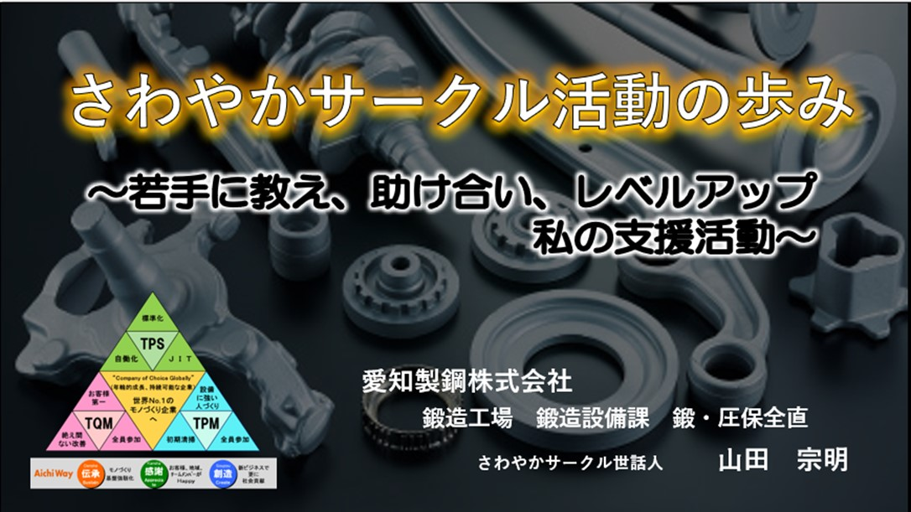
 |  |  |  |  |  |  | QC活動に積極的になれなかった若手に責任を持たせ、
 |  |  |  |  |  |  | 様々な教育を行い、若手が得た知識で自ら進んでQC手法を使いながら
 |  |  |  |  |  |  | 「改善活動」や「製造現場の困りごと」を廻りを巻き込んで
 |  |  |  |  |  |  | 解決しました。
 |  |  |  |  |  |  | 今回の事例はサークルのレベルアップと私の成長に繋がった支援活動です。

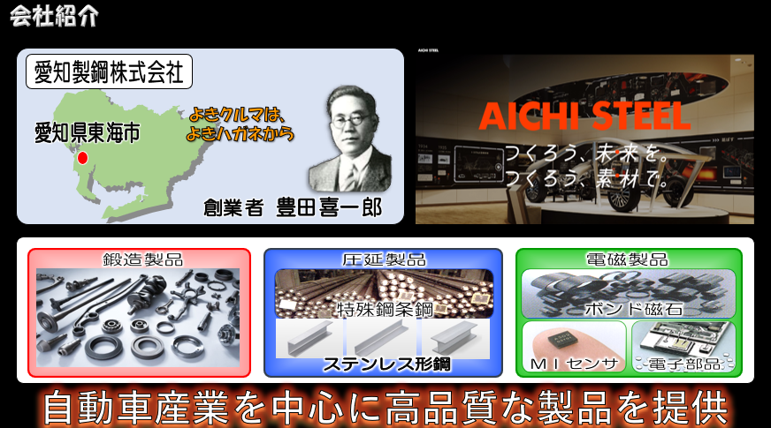
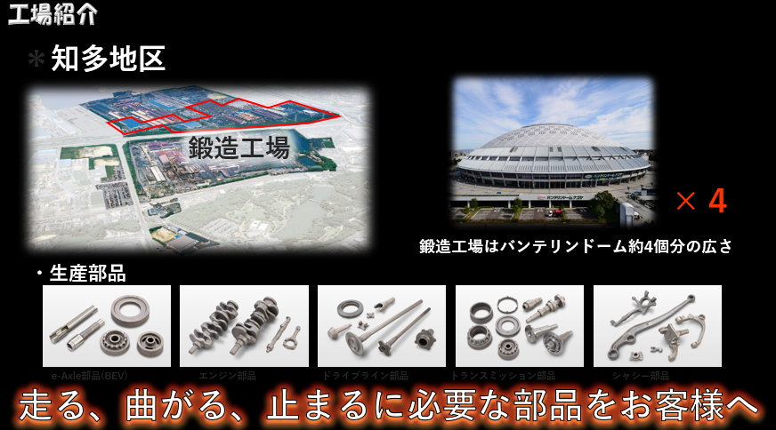

 | 当社は、「よきｸﾙﾏはよきﾊｶﾞﾈから」、という |  |  |  |  |  |  | 私が勤務している鍛造工場はﾊﾞﾝﾃﾘﾝﾄﾞｰﾑ約4個分の広さで
 | 創業者 豊田喜一郎氏の理念から誕生した特殊鋼ﾒｰｶｰです。 |  |  |  |  |  |  | 鍛造ﾌﾟﾚｽと金型で複雑な形状の製品を生産。
 | 「作ろう未来を、作ろう素材で」を会社ｽﾛｰｶﾞﾝとし |  |  |  |  |  |  | 「走る」「曲がる」「止まる」に必要な重要部品をお客様にお届けしています。
 | 自動車産業を中心に、幅広い分野へ高品質な製品を提供しています。
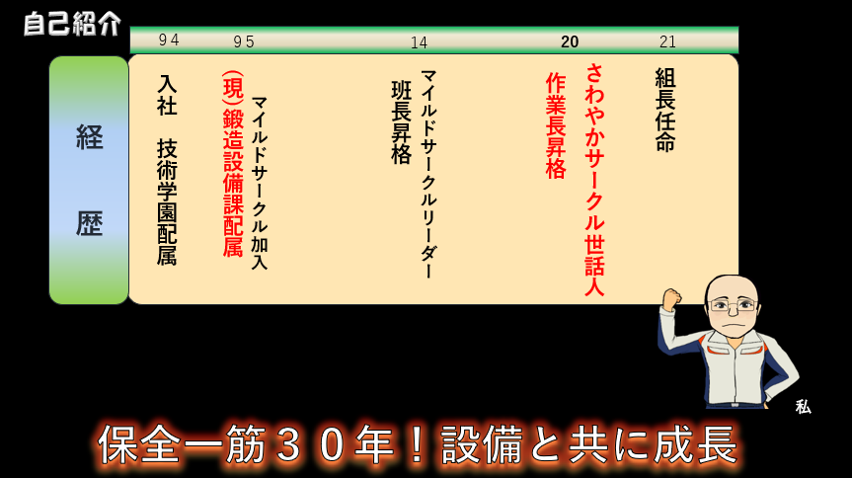
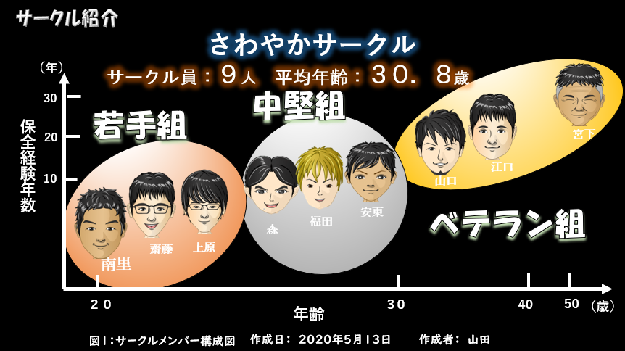

 | 私は94年に現）鍛造設備課に配属され20年作業長昇格とともに |  |  |  |  |  |  | さわやかｻｰｸﾙを簡単に紹介しますと
 | さわやかｻｰｸﾙ世話人になり設備と共に成長してきました。 |  |  |  |  |  |  | 勤続5年未満の若手組3人,5年以上15年未満の中堅組3人
 |  |  |  |  |  |  |  | 15年以上のﾍﾞﾃﾗﾝ組3人の計9名で成っており、
 |  |  |  |  |  |  |  | 平均年齢は30.8歳でﾊﾞﾗﾝｽのとれたｻｰｸﾙです。

職場紹介 |  |  |  |  | 会社名：愛知製鋼株式会社 鍛造工場 鍛造設備課 鍛・圧保全直 |  |  |  |  |  |  |  | 発 表 形 式
 |  |  |  |  |  |  |  |  |  |  |  | ＰＣ

担当部門構成人員 ： 26名 |  |  |  |  |  |  |  |  | 担当部門サークル数 ： 2サークル
サークル当たり人数 ： 9～10名 |  |  |  |  |  |  |  |  | 年間テーマ完了目標 ： 4件
《事業所名》愛知製鋼株式会社 （所属・職位）鍛造工場 鍛造設備課

別紙④ ２枚目以降原稿用紙（共通）
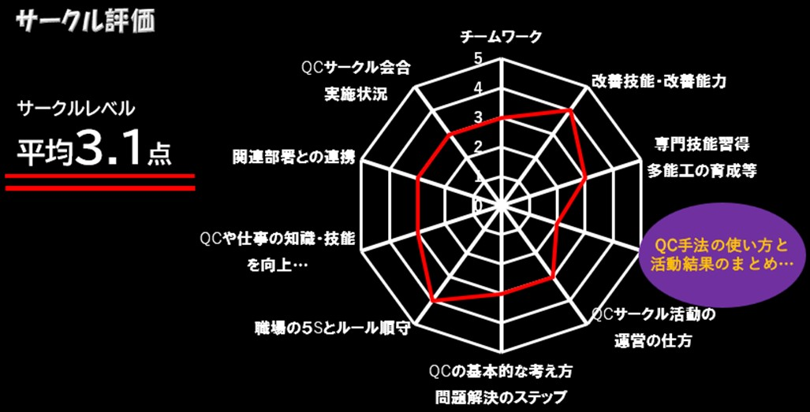
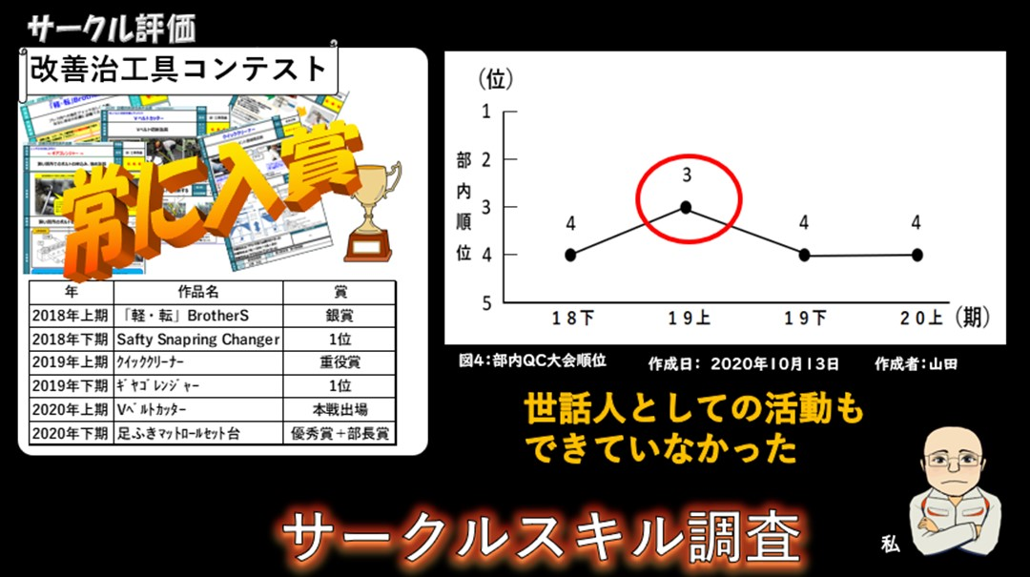

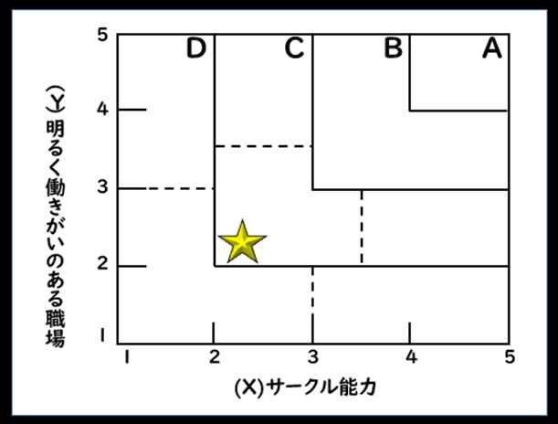

ｻｰｸﾙﾚﾍﾞﾙは平均3.1点で | さわやかｻｰｸﾙは社内で開催される改善治工具ｺﾝﾃｽﾄで
改善能力は有りますが他にこれといった強みもなく | 常に賞をいただいているのに、QCの部内順位は最高で3位と結果が出ていなく
QC手法に弱いことが今後の課題として挙げられます。 | 自分自身もｻｰｸﾙの活動はｻｰｸﾙﾘｰﾀﾞｰに任せっきりで
 | 世話人としての活動が出来ていなかったことを反省し
 | ｻｰｸﾙｽｷﾙを調査することにしました。

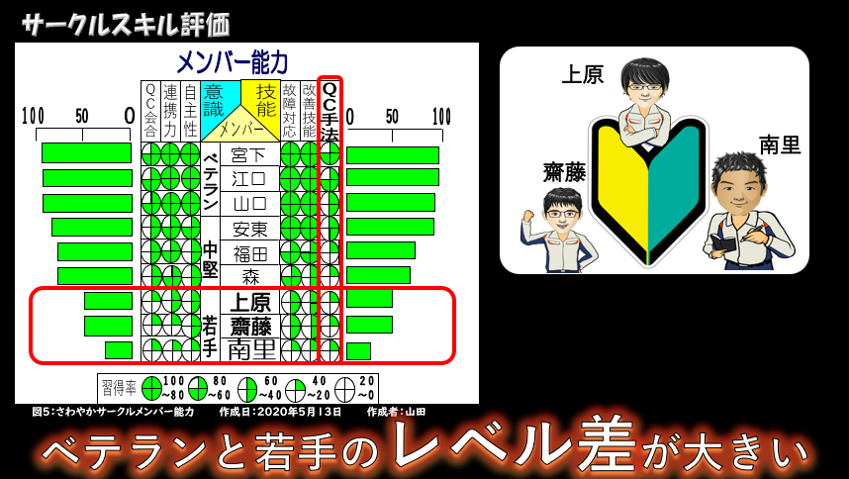
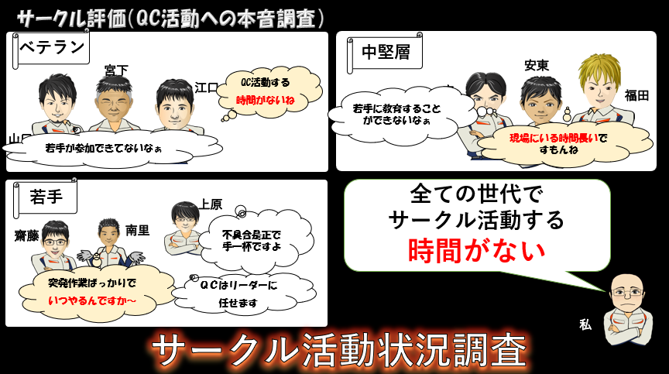

結果は、QC手法に弱いことと若手とﾍﾞﾃﾗﾝとの間で大きく | ｻｰｸﾙ活動について各世代ごとに本音を聞き調査すると、ﾍﾞﾃﾗﾝ、中堅、若手で
ｽｷﾙﾚﾍﾞﾙに差があることが分かりました。 | 様々な意見が出ましたが、すべての世代で作業に追われｻｰｸﾙ
 | 活動時間があまりないことがわかり活動状況を調査してみることにしました。

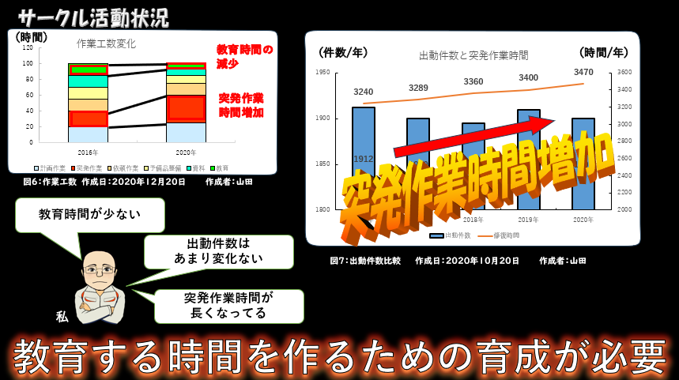
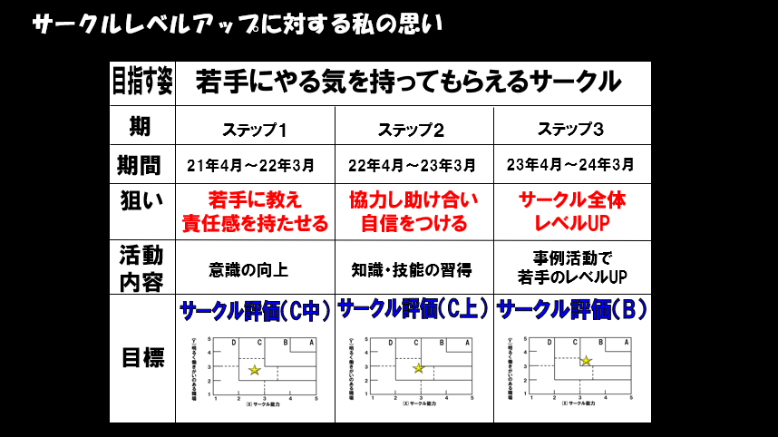

ｻｰｸﾙ員の作業工数を調査したところ、計画作業・突発作業に | 私のｻｰｸﾙ活動に対しての思いは
時間を使っており、教育時間が少ないことがわかりました。 | 若手にやる気を持ってもらえるｻｰｸﾙづくりを目指しました。
また、出動件数はこの5年間で、さほど変化がないものの | ｽﾃｯﾌﾟ1）若手に教え、責任を持たせる
突発作業時間は増加していることもわかり | ｽﾃｯﾌﾟ２）協力し合い自信をつけさせる
教育時間を作るための育成が必要と感じました。 | ｽﾃｯﾌﾟ３）互いに分かち合い、ｻｰｸﾙ全体のﾚﾍﾞﾙｱｯﾌﾟをはかる。
 | を目標に活動していくことにしました。

別紙④ ２枚目以降原稿用紙（共通） (2)
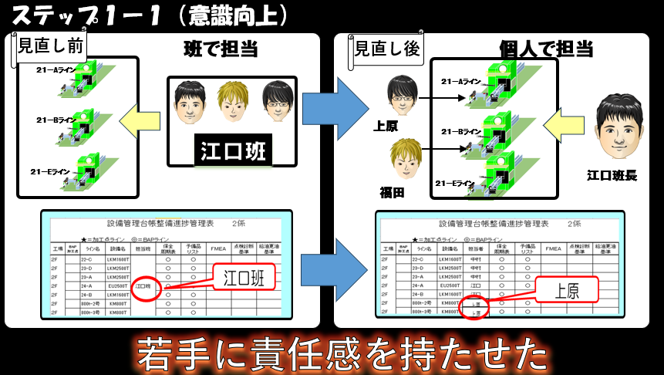
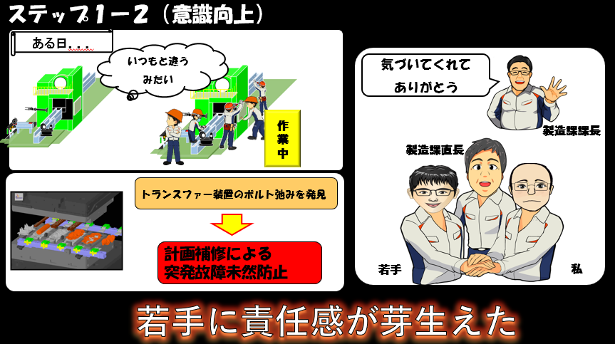

私は責任感を持たせる「きっかけ」を作る為、 | ある日のこと
ﾌﾟﾚｽﾗｲﾝの担当を持たせることからはじめました。 | 現場に出ていた若手が作業していたところ、
今までは各工場ごとに 班単位で担当していましたが | 自分の担当設備で、いつもの動作と違う事に気付き連絡をくれました。
各ラインごとに担当者を決め、補佐役としてﾍﾞﾃﾗﾝを組ませる事にしました。 | 私はすぐに若手に調査を行うように指示。 ベテランも協力し是正を行い
これには若手に担当設備を持たせることにより責任感を持ってもらう思いがあります。 | 故障を未然に防ぐことが出来ました。
まずは担当ラインの設備管理台帳の見直しを指示し | 後日、現場直長、課長より感謝の言葉をもらい本人の責任意識が芽生えました。
計画を立て責任感を持たせる活動を進めることにしました。
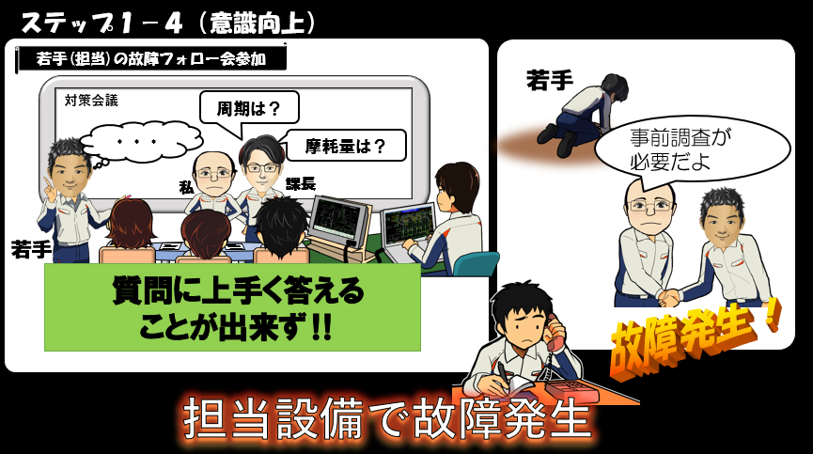
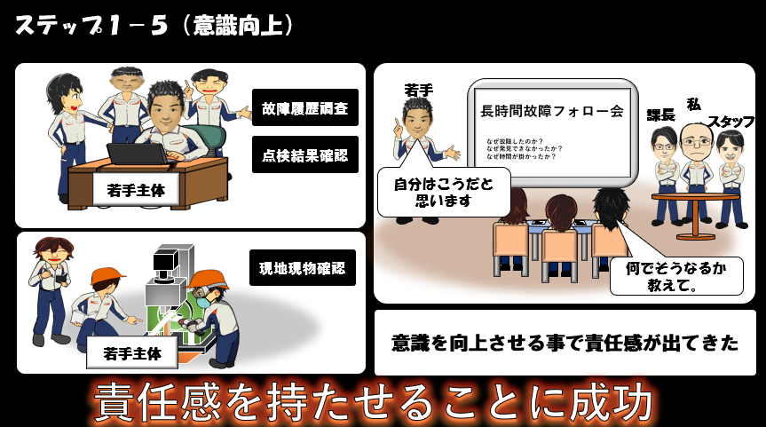

当課では起きた故障に対し再発故障防止の為故障ﾌｫﾛｰ会を実施しています。 | 若手が主体となり履歴調査や現地現物で確認を実施。
そんなある日の故障ﾌｫﾛｰ会にて「若手も故障ﾌｫﾛｰ会に参加させてみたい」と提案。 | そして故障ﾌｫﾛｰ会で調査内容を報告し、ｱﾄﾞﾊﾞｲｽをもらい再度調査する事で
私は意識改革だと思い若手にﾌｫﾛｰ会への参加を呼びかける事にしました。 | 若手は自ら自分の意見を発言するようになりました。
故障ﾌｫﾛｰ会に若手を参加をさせてみましたが、参加者の質問に上手く答えられず | 設備の担当を与え、ﾌｫﾛｰ会へ参加させることで
落ち込んでいました。 私は「初めてだからしょうがない！ 」「これから頑張ろうと！」 | 自分で考え行動する意識を向上させることが出来ました。
若手を励ましました。 | 若手に教え、責任を持たせる活動は成功、次は知識・技能の習得です。
そんな時、担当設備で故障が発生！！
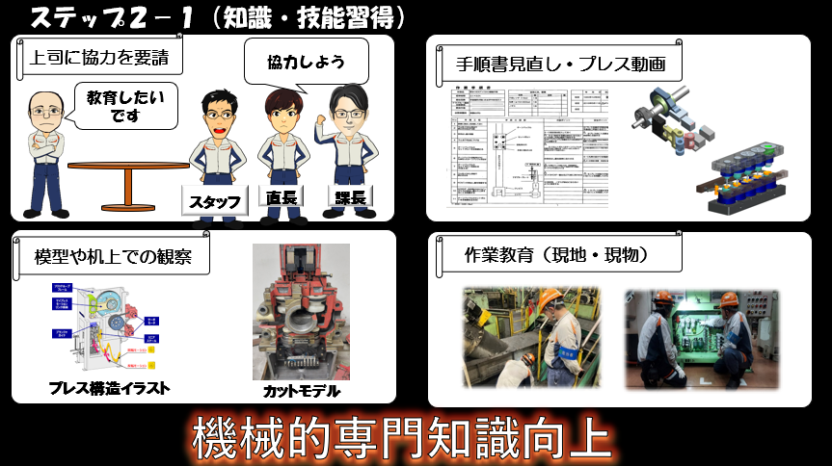
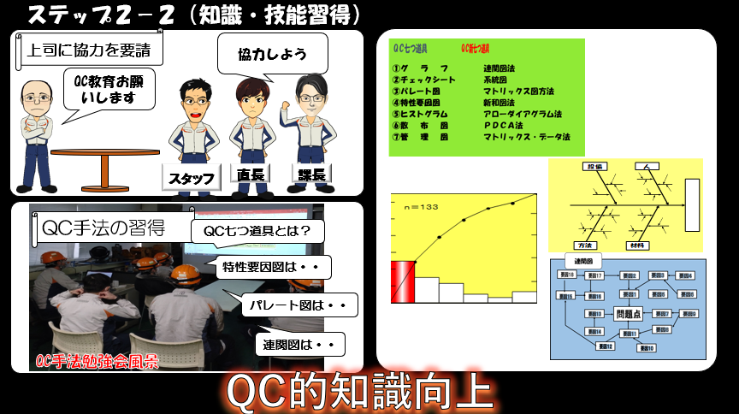

私は知識を向上させる為に、直長、ｽﾀｯﾌにも協力を要請し一緒に教育を | ＱＣ手法の勉強会を直長、ｽﾀｯﾌにも協力を依頼し開催しました。
実施していく事にしました。 教育の方法としては作業手順書を若手と一緒に見直し | まず、ＱＣ手法のなかで一般的なＱＣ七つ道具から始め
ﾌﾟﾚｽ機械の動きを動画を見ながら教育、他にはﾌﾟﾚｽｲﾗｽﾄやｶｯﾄﾓﾃﾞﾙを見ながら | ﾊﾟﾚｰﾄ図、特性要因図、連関図など
机上で説明。 最後に現場作業を一緒に実施し作業教育を現地・現物で実施しました | それぞれの手法が持つ、特徴・働きをひとつづつ理解してもらいました。
機械的専門知識が上がってきた事を確認し、次はQCのﾚﾍﾞﾙUPです。

別紙④ ２枚目以降原稿用紙（共通） (3)
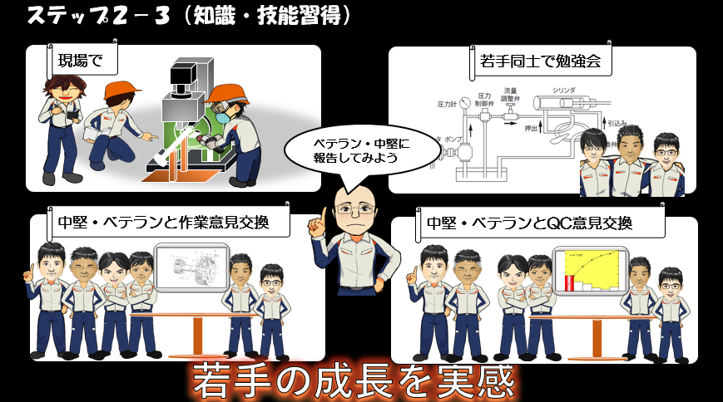
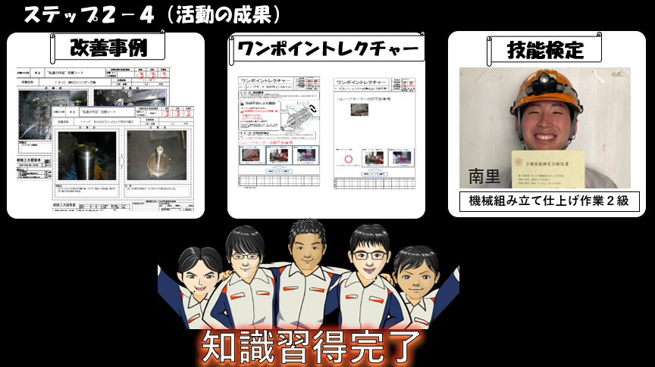

更に若手は覚えた知識を現場で発揮、若手同士で勉強会の実施、 | これまでの活動の成果で若手は自ら改善事例、ﾜﾝﾎﾟｲﾝﾄﾚｸﾁｬｰなども
ﾍﾞﾃﾗﾝ・中堅への成長を見せるための意見交換会をセット、 | 出てくる様になりました。 また技能検定に挑戦していた若手の南里君が合格！
作業、QC知識の意見交換を行い若手の成長を実感しました。 | 南里君を筆頭に若手や中堅のやる気も上がってきました。
 | 今までの活動で知識・問題解決力が向上してきた事を実感。 知識習得完了！
 | 次は南里君にQCﾃｰﾏﾘｰﾀﾞｰを任せてみることにしました。

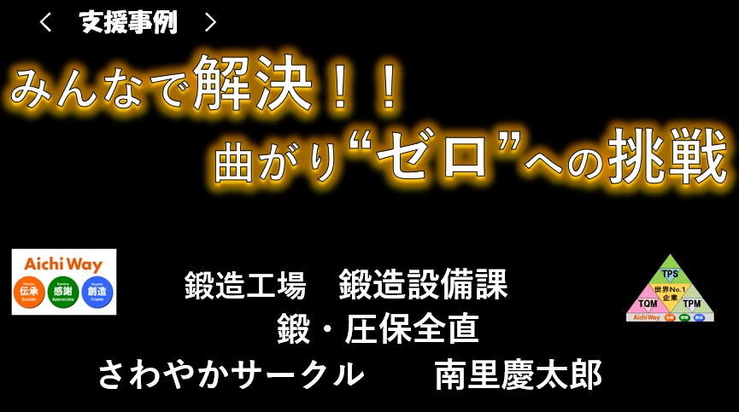
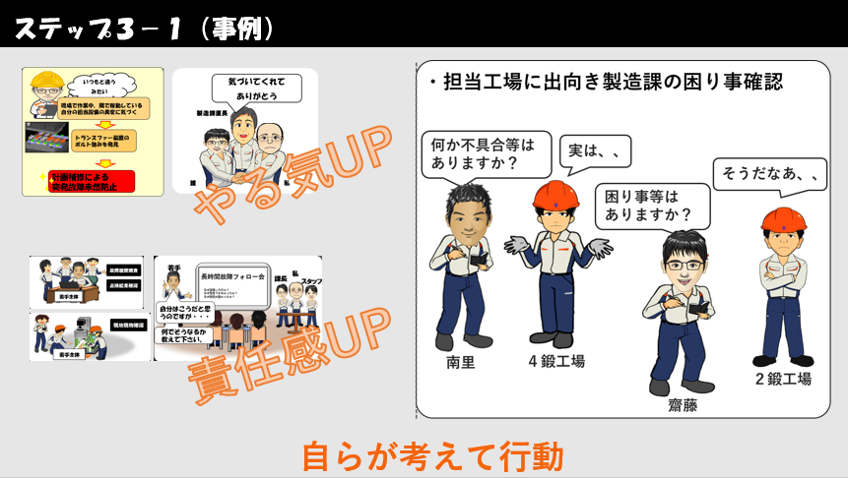

今からは南里君が率先しﾘｰﾀﾞｰとなり進めた事例を報告します。 | 現場での作業中に担当ﾗｲﾝの異変に気が付いたことで故障を防ぎ
ﾀｲﾄﾙ 『みんなで解決！曲がり ｾﾞﾛへの挑戦』です。 | 製造課に感謝されたことでやる気が上がり、
 | 自分たちで調査する意識が芽生え、責任感も上がったことで
 | 担当工場へ出向き自ら進んで製造課の困りごとを聞いてくるようになりました。

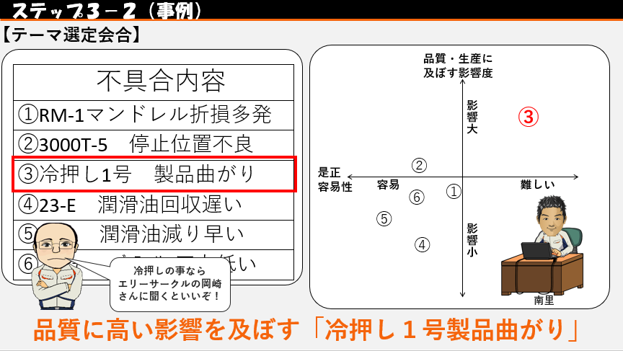
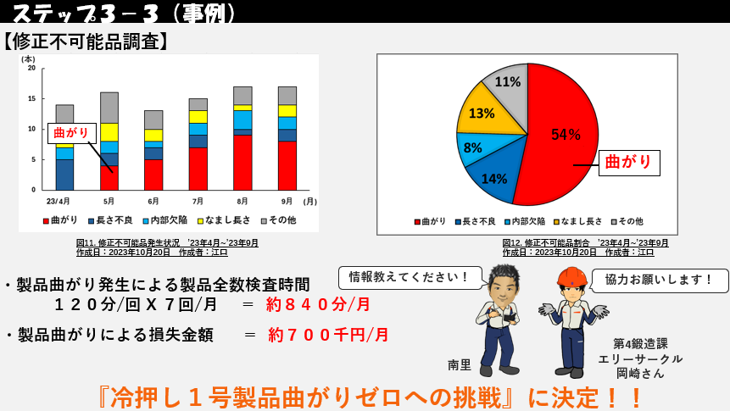

聞き取りを終え、ｻｰｸﾙ会合で出た不具合を持ち寄りました。 | ｴﾘｰｻｰｸﾙの岡崎さんに話を聞くと23年5月から曲がりが発生していることが分かり
出た不具合を是正の難易度・品質に及ぼす影響度で比較した結果 | 1ヵ月に約840分の製品全数検査作業が発生、
品質に大きな影響を与えている③番の | また修正不可能品のうちの54％も曲がりが占めており
「冷押し1号 製品曲がり」が浮上しました。 | 現状製品曲がりのみで月70万円の損失が発生しています。
私はﾒﾝﾊﾞｰへ冷押しﾗｲﾝの事をよく知る岡崎さんの話をしました。 | 岡崎さんからも良品生産に協力して欲しいと依頼があり
 | 冷押し１号製品曲がりｾﾞﾛへの挑戦に取り組む事が決定しました。

別紙④ ２枚目以降原稿用紙（共通） (4)
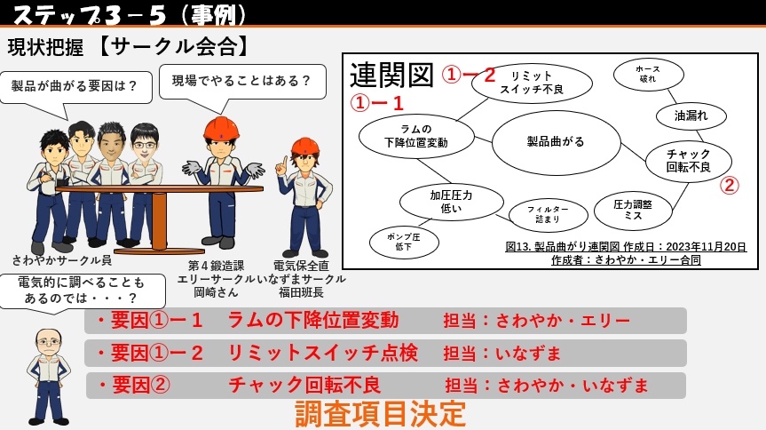
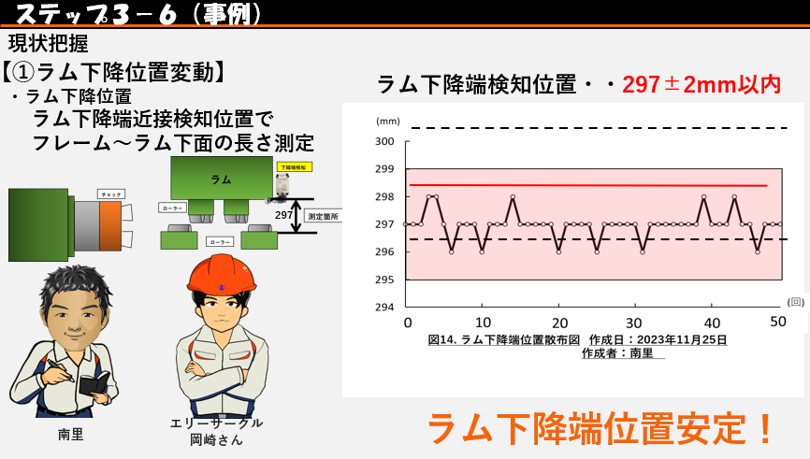

私は岡崎さんに協力を要請。 ｻｰｸﾙ員は製品が曲がる原因について | ﾗﾑの下降位置変動調査では、ｲﾅｽﾞﾏｻｰｸﾙ福田班長よりﾘﾐｯﾄSWは問題なし。
第4鍛造課ｴﾘｰｻｰｸﾙと共に連関図を用いて解析。 | 稼働中に距離が測定できる距離測定器の提案があり、早速ﾗﾑへ取り付けて
①ﾗﾑの下降位置変動、②ﾁｬｯｸ回転不良の2項目を調査することに決定！ | みましたが、動きに問題はなくﾗﾑ下降位置が安定していることがわかりました。
私は電気的調査も必要とｱﾄﾞﾊﾞｲｽ。 電気保全直いなずまｻｰｸﾙに協力を要請し
③のﾁｪｯｸ回転不良も調査項目に追加し
３ｻｰｸﾙ合同での調査項目を決定し進める事にしました。

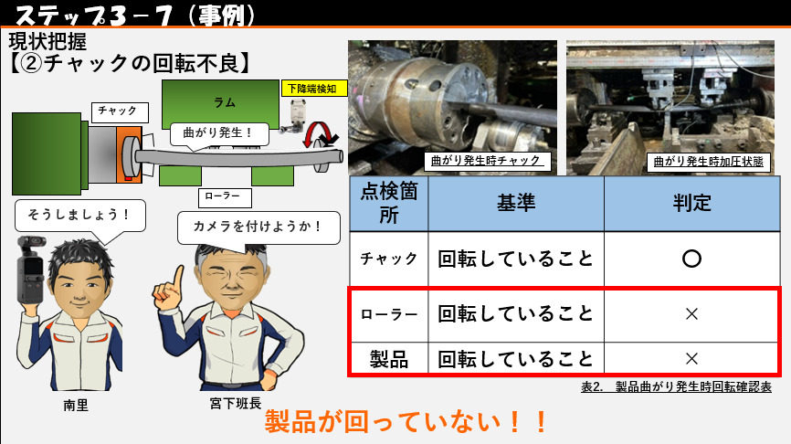
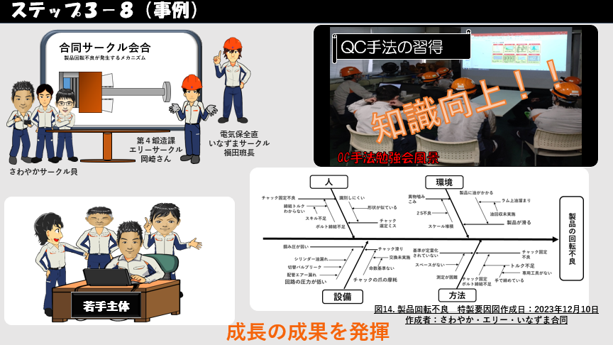

ﾁｪｯｸ回転不良調査では、カメラを取り付け撮影。 | 2つの調査結果を元に再度３ｻｰｸﾙで合同会合。
曲がり発生時にﾛｰﾗｰと製品が回転していないことが判明！ | QC勉強会で学んだことを生かし、若手主体で特製要因図を用いて解析。
 | ﾒﾝﾊﾞｰは成長の成果を発揮しています！

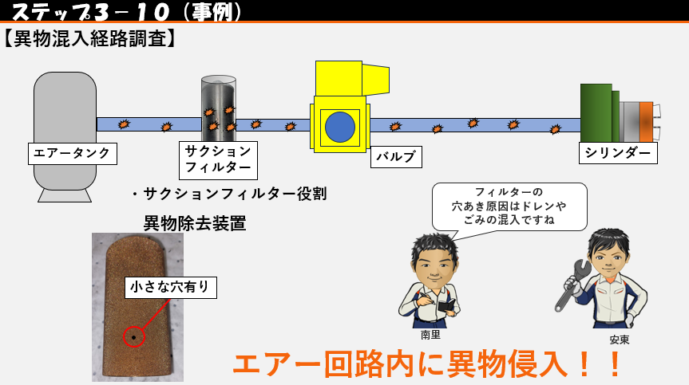
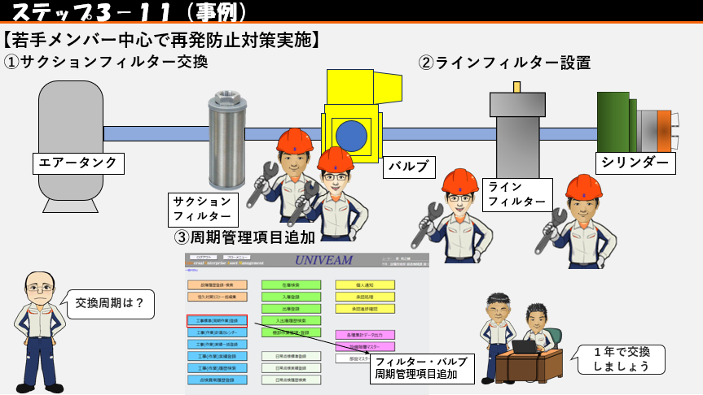

調査結果からｼﾘﾝﾀﾞｰ内部に異物を発見、異物侵入経路を調査する為、 | 再発防止対策として
ｻｸｼｮﾝﾌｨﾙﾀｰを点検してみると、小さな穴が開いているのを発見。 | ①破れたｻｸｼｮﾝﾌｨﾙﾀｰの交換。
ｻｸｼｮﾝﾌｨﾙﾀｰの破れが発生すると 回路内に異物が侵入してしまいます。 | ②ﾊﾞﾙﾌﾞのOUT側にﾌｨﾙﾀｰを設置。
南里君はﾌｨﾙﾀｰ穴あきの要因も自ら考え発言するようになりました。 | ③ﾌｨﾙﾀｰ交換周期管理の登録を行いました。

別紙④ ２枚目以降原稿用紙（共通） (5)
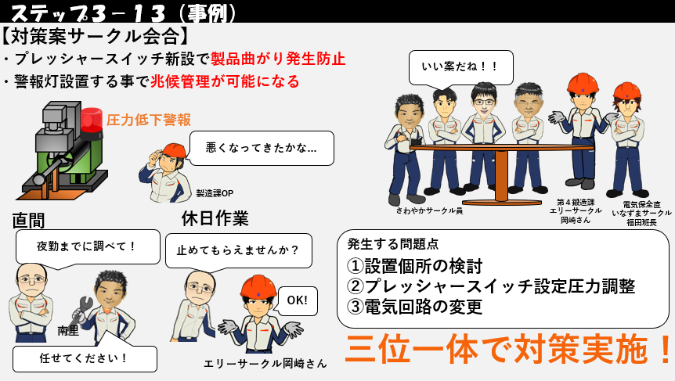
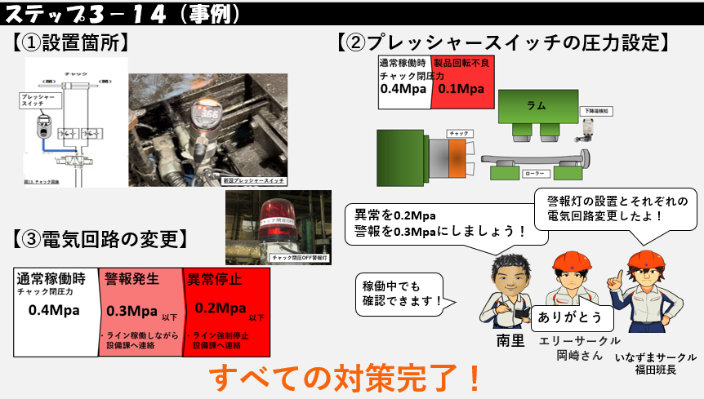

ｻｰｸﾙ会合にてﾌﾟﾚｯｼｬｰｽｲｯﾁ新設に加えて、警報灯の設置を提案しました。 | ﾌﾟﾚｯｼｬｰｽｲｯﾁ設置個所は、稼働中でも見れるように配管経路を変更し取り付け。
圧力低下の警報を出すことができれば、兆候管理が可能となり、 | ｴｱｰ圧力は何度もﾃｽﾄを繰り返し設定圧力を決定。
設備が停止している間に不具合を調査し、是正できるようになります。 | 設定圧力をもとに電気回路を変更し未然防止の警報灯を設置。
私は調査、是正のためにﾗｲﾝを止めてもらうよう製造課に掛け合いました。 | これで全ての対策が完了しました！
今回の対策を実施するにあたり３つの問題点が発生しましたが
ｴﾘｰｻｰｸﾙといなづまｻｰｸﾙの協力で三位一体となり対策を決定しました。

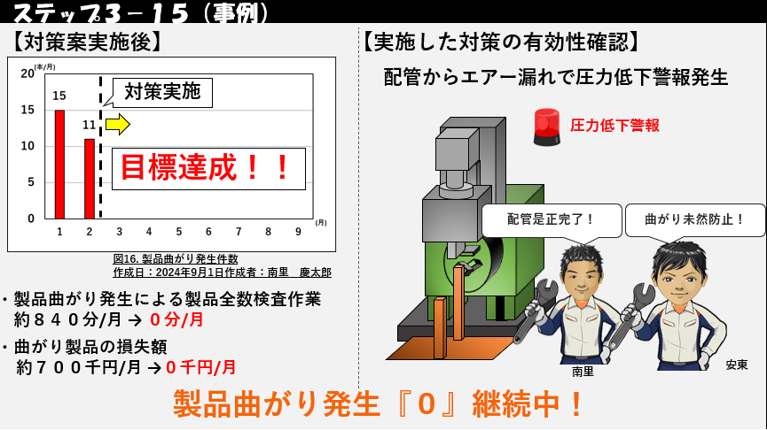
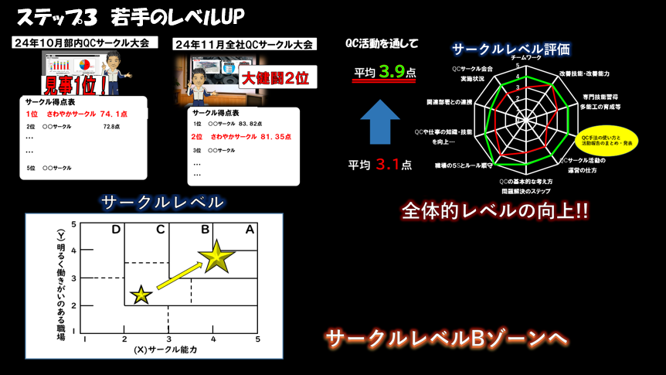
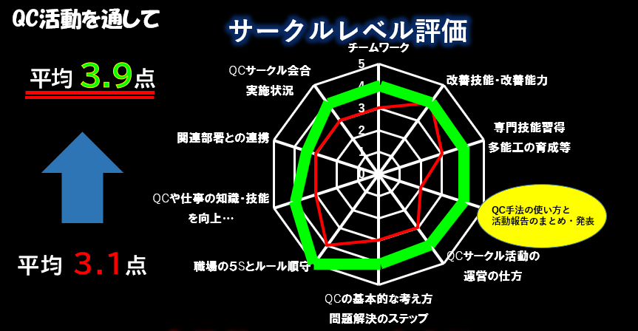

対策案実施後曲がり発生件数が０件になり目標達成。 | 今回実施した内容をまとめ、部内QCｻｰｸﾙ発表で報告。
製品曲がりによって発生する製品全数検査作業時間と損失も０になりました。 | 結果は見事1位となりました。 続き全社大会、結果は２位。
また、対策案実施後に配管からのｴｱｰ漏れがあり圧力低下警報が発生しましたが | 1位にはなれませんでしたがｻｰｸﾙにとって大きな自信に繋がりました。
すぐに是正を行い製品曲がり発生を未然に防止する事が出来ました。 | 課題であったQC手法を向上させることができ
 | ｻｰｸﾙﾚﾍﾞﾙも平均3.1点から3.9点に上げることが出来ました。
 | ﾒﾝﾊﾞｰのQCレベルも向上、若年者のﾚﾍﾞﾙもUPし目標を達成！
 | ｻｰｸﾙ評価もCｿﾞｰﾝからBｿﾞｰﾝへと上がることが出来ました。
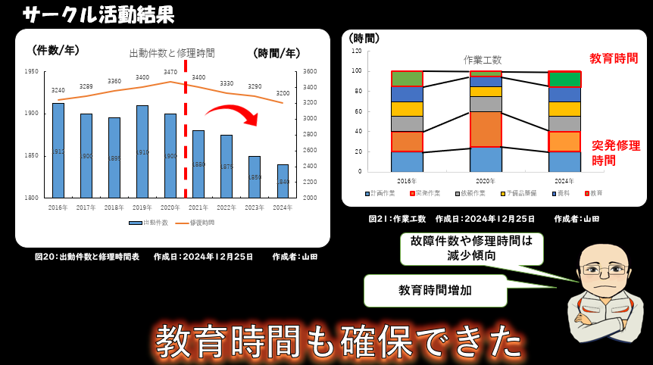
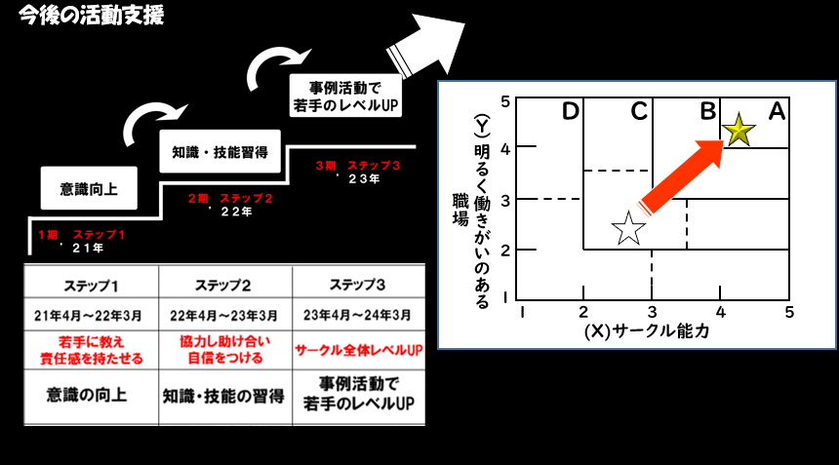

サークル活動の結果ですが、サークル員のレベルUPで | 今後のｻｰｸﾙ支援としましては、今回の活動を継続して行っていき
出動件数、修復時間が減少。 作業工数が変化し、 | 双方向ｺﾐｭﾆｹｰｼｮﾝを密に取り合い、若手に更にやる気を
教育時間を確保が出来る様になりました。 | 持ってもらえような活動を進めていきたいと思います。
 | ｻｰｸﾙﾚﾍﾞﾙもAｿﾞｰﾝを目指して活動していきます。

